OSZ Werder St1 Werder
❄ Leistungsverzeichnis Winterdienst

unter Berücksichtigung der derzeit gültigen Straßenreinigungssatzung

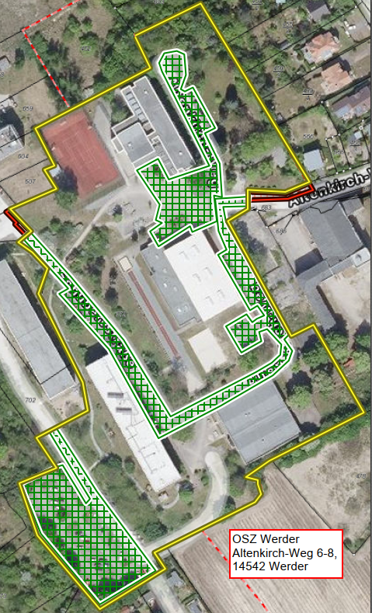
▦ Leistungsflächen |  |  |  |  | ⌖ Lageplan / Winterdienstbereiche
Leistungsart |  | Gesamtfläche ca. in m² | Leistungsumfang / Einsatzzeiten | Monatspauschale Grunddienstleistung in € (netto)
Anliegerflächen (rot): 35 lfdm Gehweg 1,50 m breit (Altkirch-Weg), halbe Straße (Schuberstraße) |  | 190 | Mo–Sa 07:00–20:00 Uhr, Sonn- und Feiertage 09:00–20:00 Uhr gemäß Ortssatzung
Verkehrsfläche (grün) |  | 8520 | Mo–Fr 06:00–22:00 Uhr

⊕ Zusatzleistungen
Zusatzleistung (nach Abstimmung mit dem Auftraggeber durchzuführen) |  | 8520 | Tagespauschale je Einsatz | Preis/ Einsatz (netto)

Sonderleistung (nach Abstimmung mit dem Auftraggeber durchzuführen) |  |  | Abtransport von Schneemassen, wenn Platzkapazität nicht mehr ausreicht | Preis/ m³ (netto)

✎ alle gelb hinterlegten Felder sind auszufüllen

Legende
▧ | Anliegerflächen (rot)
▧ | Verkehrsflächen (grün)
□ | Grundstück / Bezug (gelb)

Förderschule Werder
❄ Leistungsverzeichnis Winterdienst

unter Berücksichtigung der derzeit gültigen Straßenreinigungssatzung

▦ Leistungsflächen |  |  |  |  | ⌖ Lageplan / Winterdienstbereiche
Leistungsart |  | Gesamtfläche ca. in m² | Leistungsumfang / Einsatzzeiten | Monatspauschale Grunddienstleistung in € (netto) | 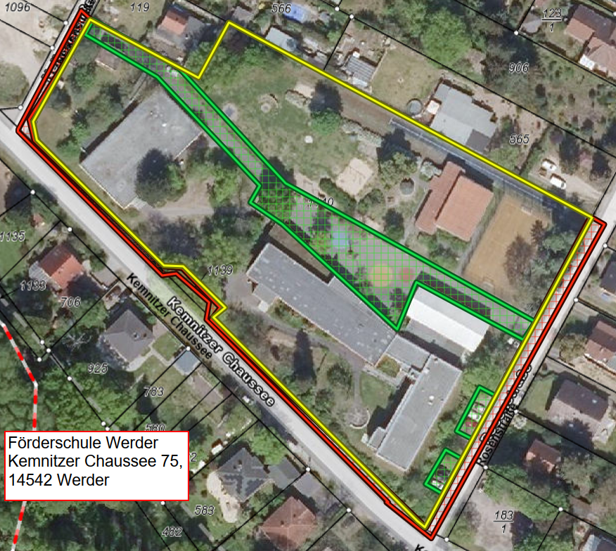
Anliegerflächen (rot): 170 lfdm Gehweg 1,50 m breit (Kemnitzer Chaussee), 145 lfdm halbe Fahrbahn 3,00 m breit (Rosenstraße und Nelkenstraße) |  | 690 | Mo–Sa 07:00–20:00 Uhr, Sonn- und Feiertage 09:00–20:00 Uhr gemäß Ortssatzung
Verkehrsfläche (grün) |  | 1540 | Mo–Fr 06:00–22:00 Uhr

⊕ Zusatzleistungen
Zusatzleistung (nach Abstimmung mit dem Auftraggeber durchzuführen) |  | 1540 | Tagespauschale je Einsatz | Preis/ Einsatz (netto)

Sonderleistung (nach Abstimmung mit dem Auftraggeber durchzuführen) |  |  | Abtransport von Schneemassen, wenn Platzkapazität nicht mehr ausreicht | Preis/ m³ (netto)

✎ alle gelb hinterlegten Felder sind auszufüllen

Legende
▧ | Anliegerflächen (rot)
▧ | Verkehrsflächen (grün)
□ | Grundstück / Bezug (gelb)

OSZ Werder St 2 Groß Kreutz
❄ Leistungsverzeichnis Winterdienst

unter Berücksichtigung der derzeit gültigen Straßenreinigungssatzung

▦ Leistungsflächen |  |  |  |  | ⌖ Lageplan / Winterdienstbereiche
Leistungsart |  | Gesamtfläche ca. in m² | Leistungsumfang / Einsatzzeiten | Monatspauschale Grunddienstleistung in € (netto) | 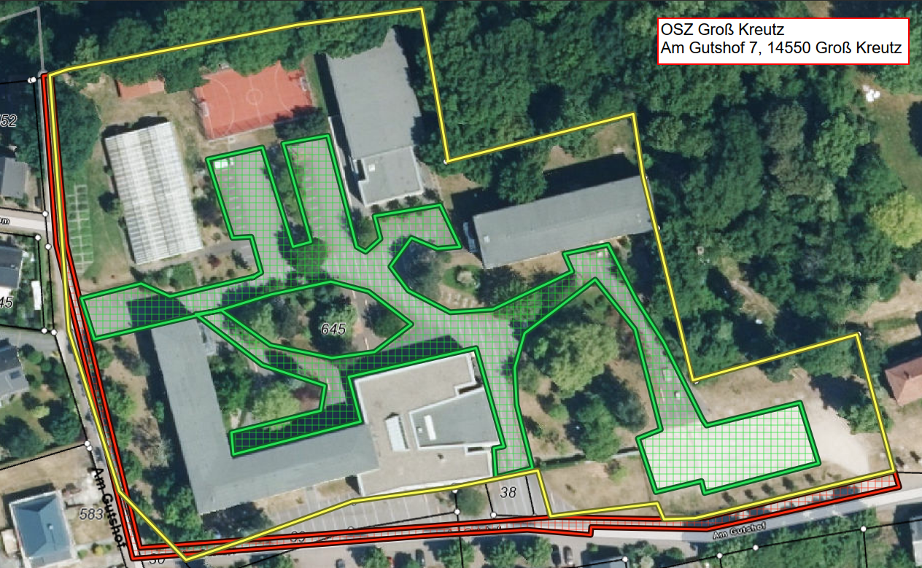
Anliegerflächen (rot): 310 lfdm Gehweg 1,50 m breit, Fahrbahn 1,50m breit |  | 465 | Mo–Sa 07:00–20:00 Uhr, Sonn- und Feiertage 09:00–20:00 Uhr gemäß Ortssatzung
Verkehrsfläche (grün) |  | 2800 | Mo–Fr 06:00–22:00 Uhr

⊕ Zusatzleistungen
Zusatzleistung (nach Abstimmung mit dem Auftraggeber durchzuführen) |  | 2800 | Tagespauschale je Einsatz | Preis/ Einsatz (netto)

Sonderleistung (nach Abstimmung mit dem Auftraggeber durchzuführen) |  |  | Abtransport von Schneemassen, wenn Platzkapazität nicht mehr ausreicht | Preis/ m³ (netto)

✎ alle gelb hinterlegten Felder sind auszufüllen

Legende
▧ | Anliegerflächen (rot)
▧ | Verkehrsflächen (grün)
□ | Grundstück / Bezug (gelb)

MFH Schenkenberg
❄ Leistungsverzeichnis Winterdienst

unter Berücksichtigung der derzeit gültigen Straßenreinigungssatzung

▦ Leistungsflächen |  |  |  |  | ⌖ Lageplan / Winterdienstbereiche
Leistungsart |  | Gesamtfläche ca. in m² | Leistungsumfang / Einsatzzeiten | Monatspauschale Grunddienstleistung in € (netto) | 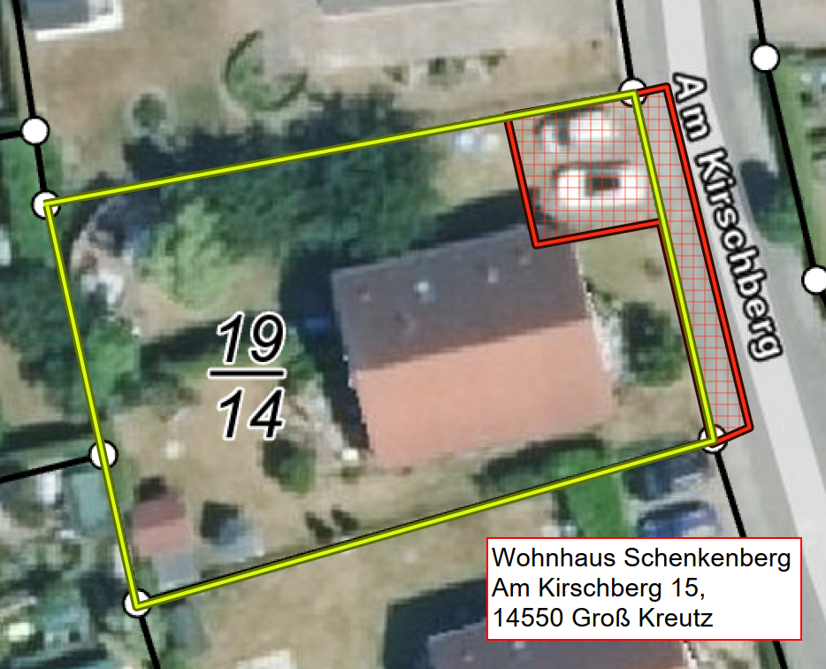
Anliegerflächen (rot): 20 lfdm Gehweg (1,50m breit), Parkplatz |  | 70 | Mo–Sa 07:00–20:00 Uhr, Sonn- und Feiertage 09:00–20:00 Uhr gemäß Ortssatzung

⊕ Zusatzleistungen
Sonderleistung (nach Abstimmung mit dem Auftraggeber durchzuführen) |  |  | Abtransport von Schneemassen, wenn Platzkapazität nicht mehr ausreicht | Preis/ m³ (netto)

✎ alle gelb hinterlegten Felder sind auszufüllen

Legende
▧ | Anliegerflächen (rot)
▧ | Verkehrsflächen (grün)
□ | Grundstück / Bezug (gelb)

GU Werder
❄ Leistungsverzeichnis Winterdienst

unter Berücksichtigung der derzeit gültigen Straßenreinigungssatzung

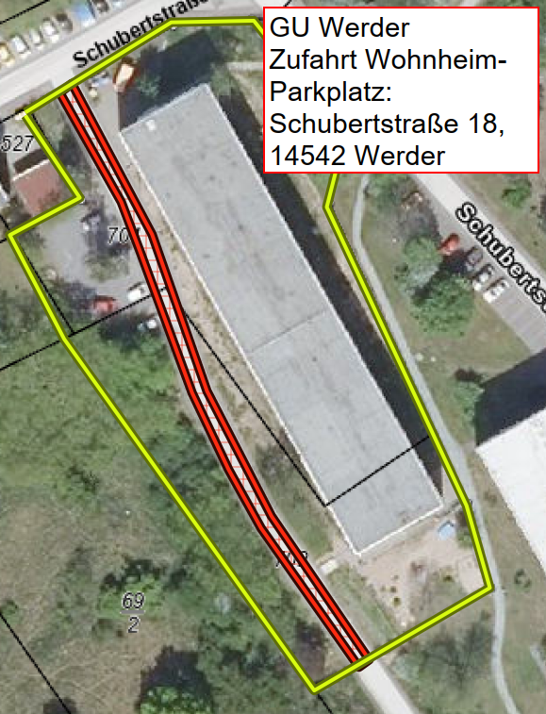
▦ Leistungsflächen |  |  |  |  | ⌖ Lageplan / Winterdienstbereiche
Leistungsart |  | Gesamtfläche ca. in m² | Leistungsumfang / Einsatzzeiten | Monatspauschale Grunddienstleistung in € (netto)
Anliegerflächen (rot): 110 lfdm Fahrbahn 3,50 m breit |  | 385 | Mo–Sa 07:00–20:00 Uhr, Sonn- und Feiertage 09:00–20:00 Uhr gemäß Ortssatzung

⊕ Zusatzleistungen
Sonderleistung (nach Abstimmung mit dem Auftraggeber durchzuführen) |  |  | Abtransport von Schneemassen, wenn Platzkapazität nicht mehr ausreicht | Preis/ m³ (netto)

✎ alle gelb hinterlegten Felder sind auszufüllen

Legende
▧ | Anliegerflächen (rot)
▧ | Verkehrsflächen (grün)
□ | Grundstück / Bezug (gelb)

MFH Deetz
❄ Leistungsverzeichnis Winterdienst

unter Berücksichtigung der derzeit gültigen Straßenreinigungssatzung

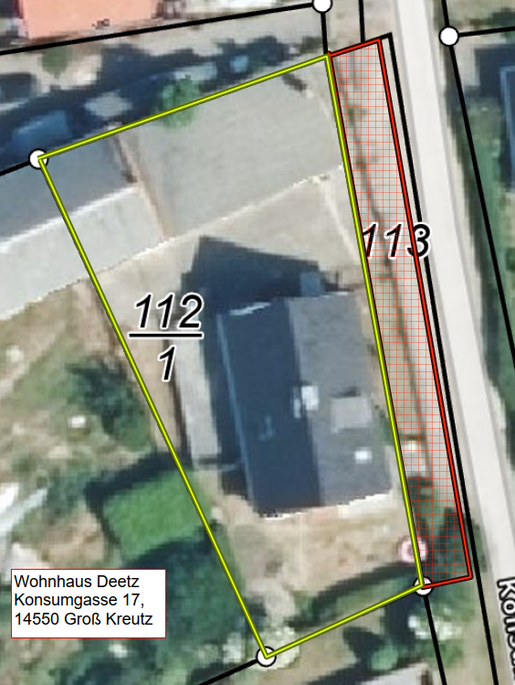
▦ Leistungsflächen |  |  |  |  | ⌖ Lageplan / Winterdienstbereiche
Leistungsart |  | Gesamtfläche ca. in m² | Leistungsumfang / Einsatzzeiten | Monatspauschale Grunddienstleistung in € (netto)
Anliegerflächen (rot): 40 lfdm Gehweg 1,50m breit |  | 60 | Mo–Sa 07:00–20:00 Uhr, Sonn- und Feiertage 09:00–20:00 Uhr gemäß Ortssatzung

⊕ Zusatzleistungen
Sonderleistung (nach Abstimmung mit dem Auftraggeber durchzuführen) |  |  | Abtransport von Schneemassen, wenn Platzkapazität nicht mehr ausreicht | Preis/ m³ (netto)

✎ alle gelb hinterlegten Felder sind auszufüllen

Legende
▧ | Anliegerflächen (rot)
▧ | Verkehrsflächen (grün)
□ | Grundstück / Bezug (gelb)

